Лист1
Вычисления по формулам с использованием встроенных математических функций MS Excel

Пример 1
Вычислить данные выражения при заданных числовых значениях аргументов. Вычисления выполнить с точностью до третьего десятичного знака.
$$z=2.198x^{2} −{(x^{\frac{1}{2}}+1)}^{2}$$

Данные |  | Результаты
x= | 3.75 | z= | 22.286

Лист2
Вычисления по формулам с использованием встроенных математических функций MS Excel

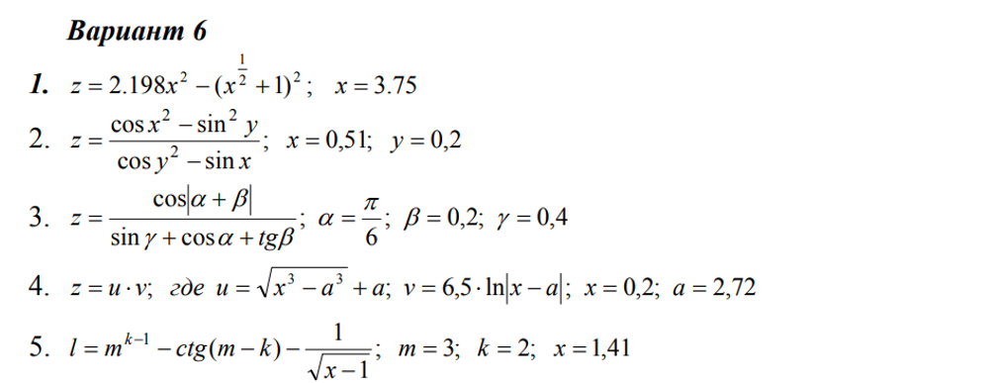
Пример 2
Вычислить данные выражения при заданных числовых значениях аргументов. Вычисления выполнить с точностью до третьего десятичного знака.
$$z=\frac{{\cos{x}}^{2}−{\sin{y}}^{2}}{{\cos{y}}^{2}−\sin{x}}$$

Данные |  | Результаты
x= | 0.51 | z= | 1.813
y= | 0.2

Лист3
Вычисления по формулам с использованием встроенных математических функций MS Excel

Пример 3
Вычислить данные выражения при заданных числовых значениях аргументов. Вычисления выполнить с точностью до третьего десятичного знака.
$$z=\frac{\cos\left|α+β\right|}{\sin{γ+\cos{α}+\tan{β}}}$$

Данные |  | Результаты
a= | 0.5235987756 | z= | 0.514
b= | 0.2
g= | 0.4

Лист4
Вычисления по формулам с использованием встроенных математических функций MS Excel

Пример 4
Вычислить данные выражения при заданных числовых значениях аргументов. Вычисления выполнить с точностью до третьего десятичного знака.
$z=u ∗ ν,$ где
$$u= \sqrt{x^{3}−a^{3}}+a; ν=6,5 ∗ln⁡|x−a|$$

Данные |  | Результаты
x= | 2.72 | z= | 28.146
a= | 0.2
𝑢= | 4.6850471569
𝜈= | 6.0076828599

Лист5
Вычисления по формулам с использованием встроенных математических функций MS Excel

Пример 5
Вычислить данные выражения при заданных числовых значениях аргументов. Вычисления выполнить с точностью до третьего десятичного знака.
$$l= m^{k−1} −\operatorname{ctg}\left(m−k\right)−\frac{1}{\sqrt{x−1}}$$

Данные |  | Результаты
x= | 1.41 | l= | 0.796
m= | 3
k= | 2

